BDI
 |  |  | TRIBUNAL REGIONAL FEDERAL DA 6ª REGIÃO
 |  |  | SECAM - SECRETARIA DE ADMINISTRAÇÃO E SERVIÇOS
 |  |  | SUMES - SUBSECRETARIA DE MANUTENÇÃO, ENGENHARIA E SERVIÇOS GERAIS
 |  |  | SEADI - SEÇÃO DE ADMINISTRAÇÃO PREDIAL

BDI ESTIMATIVO
ITEM |  | DISCRIMINAÇÃO |  | VALOR
 |  | DESPESAS (INCIDEM SOBRE O CUSTO DIRETO)
 |  | Taxas Llimite TCU - Acórdão Nº 2622/2013 – Plenário |  | 1o Quartil | Médio | 3o Quartil | Adotado
 | AC | TAXA DE RATEIO DA ADMINISTRAÇÃO CENTRAL (%) |  | 3.00 % | 4.00 % | 5.50 %
 | S + G | SEGURO + GARANTIAS (%) |  | 0.80 % | 0.80 % | 1.00 %
 | R | RISCO (%) |  | 0.97 % | 1.27 % | 1.27 %
 | DF | DESPESAS FINANCEIRAS (%) |  | 0.59 % | 1.23 % | 1.39 %
 | L | LUCRO BRUTO (%) |  | 6.16 % | 7.40 % | 8.96 %
 |  |  |  |  |  |  | 0.00 %
 |  | TRIBUTOS (INCIDEM SOBRE O FATURAMENTO)
 |  | PIS (%) - Lei Complementar nº 7 de 07 de setembro de 1970 |  |  |  |  | 0.65 %
 |  | COFINS (%) - Lei Complementar 70 de 30 dezembro de 1991 |  |  |  |  | 3.00 %
 |  | ISSQN (%) - considerando 50% sobre o preço de venda - TCU 2369/2011 para PBH Lei municipal 8725 de 2003 art. 25 define que tem que se pagar ISS sobre 30% do material valor da NF, sendo deduzido o excedente deste valor |  |  |  |  | 2.50 %
 |  | CPRB (%) - Contribuição Previdenciária sobre Receita Bruta (%) Lei nº 13.161 de 31/08/15 |  |  |  |  | -
 | T | TOTAL DE TRIBUTOS |  |  |  |  | 6.15 %
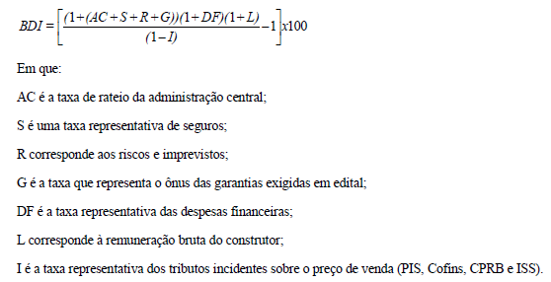
 | BDI | %BDI = { [ 1 + ( AC + S + R + G ) ] × ( 1 + DF ) × ( 1 + L ) } ÷ [ ( 1 - T ) - 1 ] |  |  |  |  | 6.55 %

 | OBS.:
 |  | - Elaborado conforme Acórdão TCU Nº 2622/2013
 |  | - Utilizadas as taxas médias do acórdão
 |  | - Os percentuais de PIS e CONFINS adotados referem-se a pessoas jurídicas sujeitas ao regime de incidência cumulativa. Eventuais ajustes devem ser feitos pelos licitantes de acordo com sua situação tributária. Os licitantes optantes pelo Simples Nacional devem apresentar os percentuais de ISS, PIS e Cofins discriminados na composição do BDI em valores compatíveis com as alíquotas a que a empresa está obrigada a recolher, previstas no Anexo IV da Lei Complementar n. 123/2006
 |  | - Percentual do ISSQN do município. Alíquota no município para a atividade de atuação é de XX%. O valor considerado para materiais foi de YY%.
 |  | - A Contribuição Previdenciária sobre a Receita Bruta (CPRB) refere-se à nova sistemática de recolhimento da contribuição previdenciária criada pela União para desonerar a folha de salários de diversas atividades econômicas, em substituição à contribuição previdenciária sobre a folha de pagamentos.
 |  | - fórmula do BDI conforme "Orientações para Elaboração de Planilhas Orçamentárias de Obras Públicas" do TCU, 2014.

